使用手册
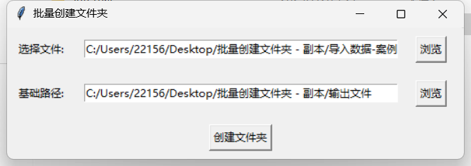
使用手册
1、解压文件；
2、关闭杀毒软件；
3、软件路径（文件-dist-batch_create_folders-batch_create_folders)；
4、打开操作界面；
5、导入数据文件A列依次输入需要生成的文件名称，输入完成后点击保存后关闭excle；
6、选择文件选择创建好的excle表格，基础路径输出需要保存的位置，完成点击创建文件；

